icon_type
icon_type
Category | Type | Icon Name | Icon | meaning

food

shop | book | book.svg.png |  | Hiệu sách
 | clothes |  |  | Quần áo
 | shoes |  |  | Giày dép
 | watch |  |  | Đồng hồ

play

watch

common | toilet | toilets.svg.png |  | Nhà vệ sinh
 | elevator |  |  | Thang máy
 | scroll |  |  | Thang cuộn

node_type
node_type
STT | type | display | meaning | notes
1 | text |  | đường đi | Không hiển thị icon Kèm theo thuộc tính "rotate" để xoay text
2 | text_icon | 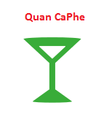 | địa điểm | Hiển thị icon & text
3 | icon |  | Địa điểm cố định | chỉ hiển thị icon

